Màn hình bán hàng
MÀN HÌNH BÁN HÀNG

Muốn chọn khách hàng trong danh mục
 | Phải chọn khách hàng như hình bên dưới
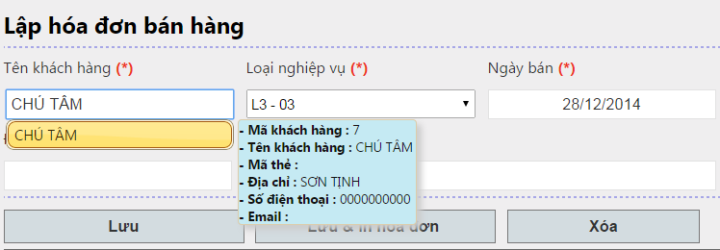

Với khách hàng vãng lai => Chỉ gõ tên khách hàng rồi Enter (Không chọn khách hàng)
Ví dụ: Chú Tâm khách hàng vãng lai.

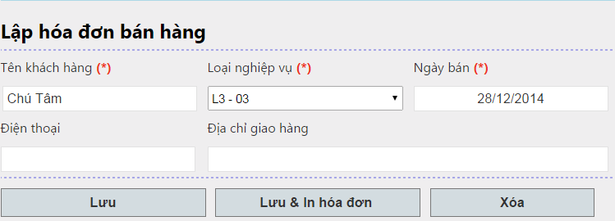

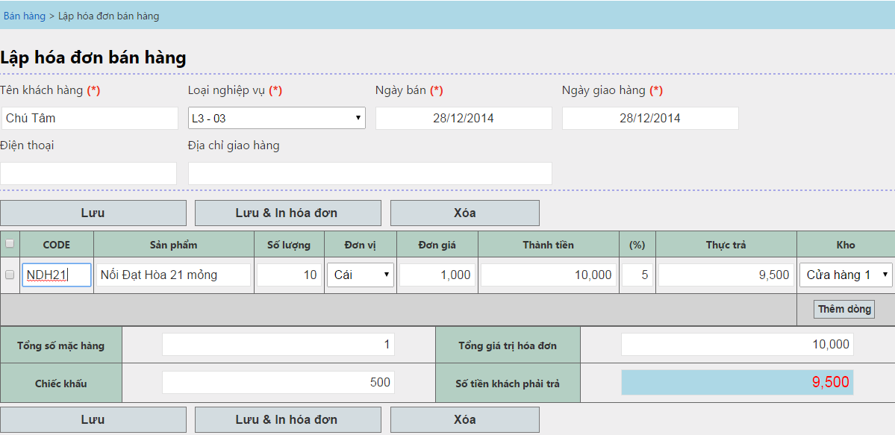

Phải có ít nhất 1 dòng điền đầy đủ thông tin: Sản phẩm + số lượng

Ctrl + S = Lưu
Ctrl + Shift + S = Lưu & In hóa đơn

Sử dụng các phím lên - xuống - trái - phải để di chuyển đến các Cell trong lưới

Chọn vào |  | và click vào button xóa để xóa dòng dữ liệu

Dùng chuột rê lên các dòng dữ liệu để kiểm tra lại số liệu đã nhập.

Có thể chọn sản phẩm trong danh sách được gợi ý bên dưới

Nhập liệu bằng Code của sản phẩm

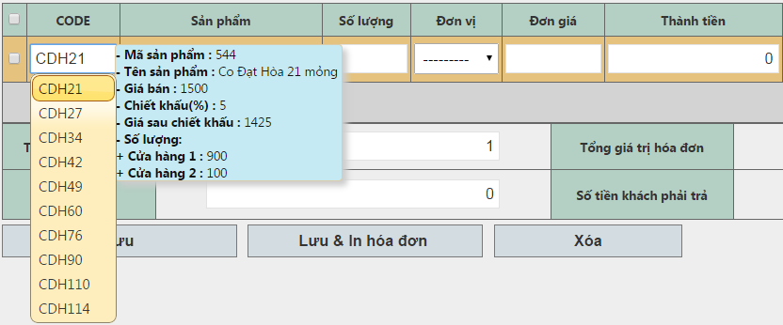
Thông tin giá bán, % chiếc khấu (tương ứng đối tượng đã được chọn).
Số lượng tồn ở từng kho khác nhau

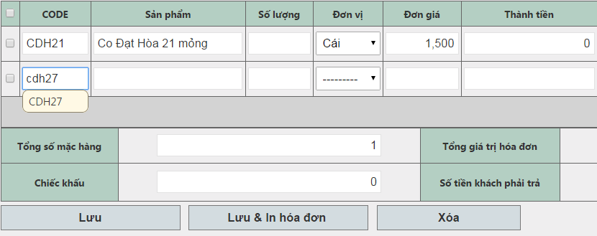
Hoặc có thể nhập đầy đủ Code của sản phẩm và Enter

Chọn lại đơn vị bán của sản phẩm bằng cách nhấp vào Cell Đơn Vị và thay đổi giá trị (Nếu sản phẩm có nhiều hơn 1 đơn vị)
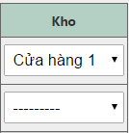

Chọn lại kho xuất hàng bằng cách chọn vào Cell kho và thay đổi giá trị

Giá trị kho vừa được chọn sẽ là giá trị mặc định cho các dòng dữ liệu tiếp theo

